КЭ и ГЗ
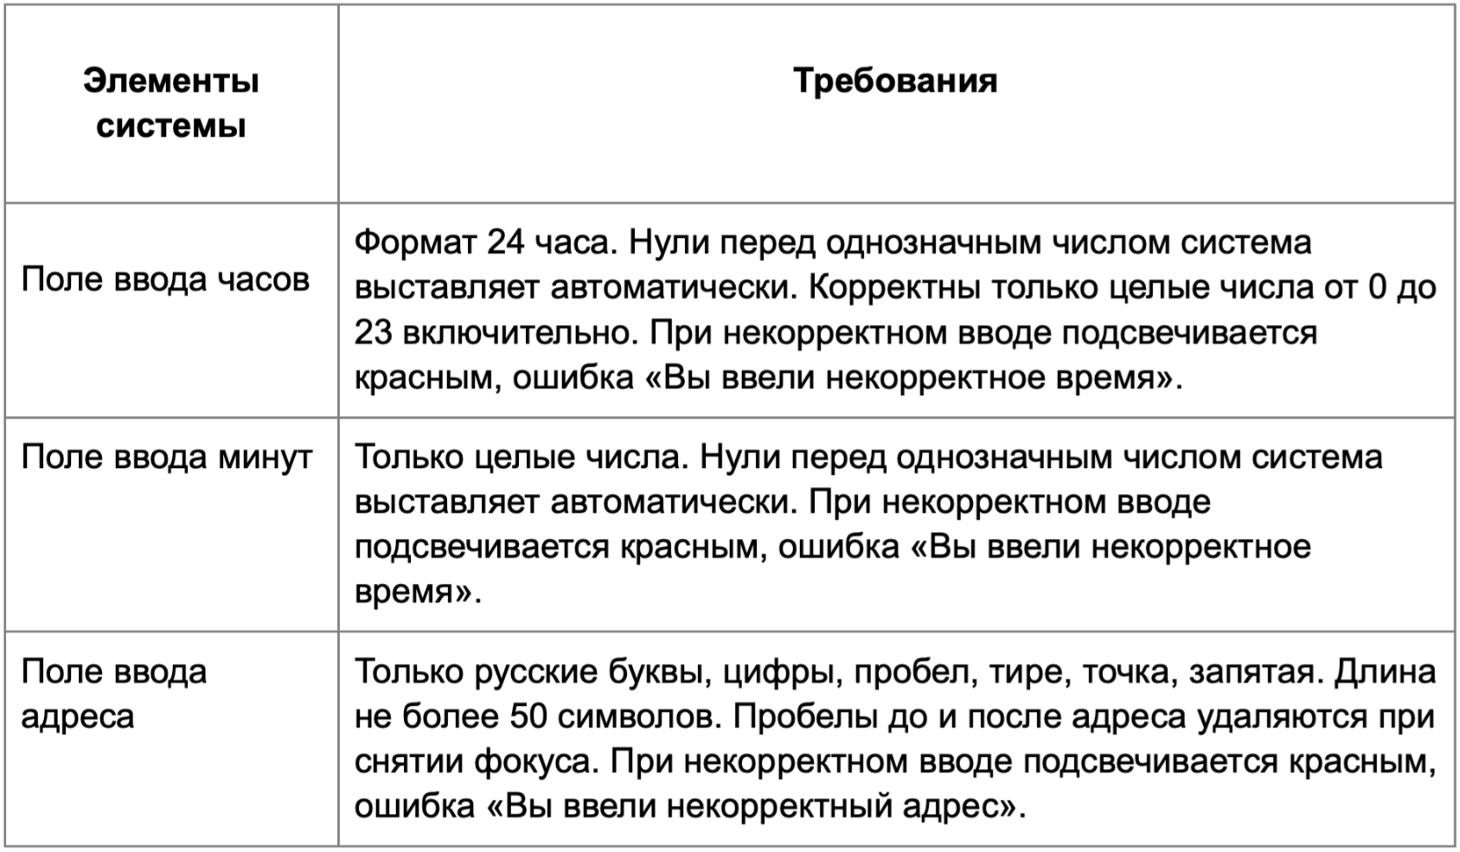

* Можно добавлять и удалять строки в группах проверок. Количество строк в шаблоне не отражает количество классов эквивалетности.
** В поля «Откуда» и «Куда» можно вводить только ограниченное количество адресов из таблицы в требованиях: Усачева, 3; Комсомольский проспект, 18; Зубовский бульвар, 37; М. Пироговская, 25; Хамовнический Вал, 34; Фрунзенская набережная, 46; 3-я Фрунзенская улица, 12. Используй их в качестве тестовых данных. Если для определенного класса эквивалетности или граничного значения эти адреса не подходят, то придумай свой адрес.

Группа проверок* | Название класса | Границы | Тестовые данные внутри класса (содержимое поля) | Тестовые данные на границах (содержимое поля) | Пояснение и оптимизации
Время начала поездки. Часы | Валидные целые числа (валидно) | 0 , 23 | 15 | -1 0 1 22 23 24
 | Целые числа больше 23 (невалидно) | 24 , +∞ | 40 | 23 24 25
 | Отрицательные числа (невалидно) | -1 , -∞ | -15 | 0 -1 -2
 | Дробные числа (невалидно) |  | 21.2
 | Спец.символы (невалидно) |  | $#%
 | Буквы (невалидно) |  | Бук
 | Автоматическое выставления нулей в однозначные числа (валидно) | 0,9 | 5 | -1 0 1 8 9 10
 | Пустое поле (невалидно) |  | «»(0 символов)
Группа проверок | Название класса | Границы | Тестовые данные внутри класса (содержимое поля) | Тестовые данные на границах (содержимое поля) | Пояснение и оптимизации
Время начала поездки. Минуты | Валидные целые числа (валидно) | 0, 59 | 35 | -1 0 1 58 59 60
 | Целые числа больше 59 (невалидно) | 60, +∞ | 70 | 59 60 61
 | Отрицательные числа (невалидно) | -1, -∞ | -35 | 0 -1 -2
 | Дробные числа (невалидно) |  | 21.5
 | Спец.символы (невалидно) |  | $#%
 | Буквы (невалидно) |  | Бук
 | Автоматическое выставления нулей в однозначные числа (валидно) | 0,9 | 5 | -1 0 1 8 9 10
 | Пустое поле (невалидно) |  | «»(0 символов)
Группа проверок | Название класса | Границы | Тестовые данные внутри класса (содержимое поля) | Тестовые данные на границах (содержимое поля) | Пояснение и оптимизации
** Поле ввода адреса. Откуда | От 1 до 50 символов в строке (валидно) | 1, 50 | Усачева, 3 (10 символов) | «»(0 символов) У (1 символ) Уc (2 символа) Усачева, 3Усачева, 3Усачева, 3Усачева, 3Усачева, (49 символов) Усачева, 3Усачева, 3Усачева, 3Усачева, 3Усачева, 3(50символов) Усачева, 3Усачева, 3Усачева, 3Усачева, 3Усачева, 3У(51 символ)
 | Зарегистрированный адрес в системе (валидно) |  | Зубовский бульвар, 37
 | Незарегистрированный адрес в системе (невалидно) |  | Несуществующая, 5
 | Пустое поле (невалидно) |  | «»(0 символов)
 | Более 50 символов в строке (невалидно) | 51, +∞ | Усачева, 3 Усачева, 3 Усачева, 3 Усачева, 3 Усачева, 3 (54 символа) | Усачева, 3Усачева, 3Усачева, 3Усачева, 3Усачева, 3(50символов) Усачева, 3Усачева, 3Усачева, 3Усачева, 3Усачева, 3У(51 символ) Усачева, 3Усачева, 3Усачева, 3Усачева, 3Усачева, 3Ус(52 символа)
 | Русские буквы в стороке (валидно) |  | Комсомольский проспект, 18
 | Английские буквы в строке (невалидно) |  | Usacheva, 3
 | Адрес с цифрами (валидно) |  | Зубовский бульвар, 37
 | Адрес с точкой (валидно) |  | М. Пироговская, 25
 | Адрес с тире (валидно) |  | 3-я Фрунзенская улица, 12
 | Адрес с пробелом до (валидно) |  | Усачева, 3
 | Адрес с пробелом внутри (валидно) |  | Усачева, 3
 | Адрес с пробелом после (валидно) |  | Усачева, 3
 | Адрес с запятой (валидно) |  | Усачева, 3
 | Адрес со спец. символами (невалидно) |  | Усачева, 3@# |  | 42
Группа проверок | Название класса | Границы | Тестовые данные внутри класса (содержимое поля) | Тестовые данные на границах (содержимое поля) | Пояснение и оптимизации
** Поле ввода адреса. Куда | От 1 до 50 символов в строке (валидно) | 1, 50 | Усачева, 3 (10 символов) | «»(0 символов) У (1 символ) Уc (2 символа) Усачева, 3Усачева, 3Усачева, 3Усачева, 3Усачева, (49 символов) Усачева, 3Усачева, 3Усачева, 3Усачева, 3Усачева, 3(50символов) Усачева, 3Усачева, 3Усачева, 3Усачева, 3Усачева, 3У(51 символ)
 | Зарегистрированный адрес в системе (валидно) |  | Зубовский бульвар, 37
 | Незарегистрированный адрес в системе (невалидно) |  | Несуществующая, 5
 | Пустое поле (невалидно) |  | «»(0 символов)
 | Более 50 символов в строке (невалидно) | 51, +∞ | Усачева, 3 Усачева, 3 Усачева, 3 Усачева, 3 Усачева, 3 (54 символа) | Усачева, 3Усачева, 3Усачева, 3Усачева, 3Усачева, 3(50символов) Усачева, 3Усачева, 3Усачева, 3Усачева, 3Усачева, 3У(51 символ) Усачева, 3Усачева, 3Усачева, 3Усачева, 3Усачева, 3Ус(52 символа)
 | Русские буквы в стороке (валидно) |  | Комсомольский проспект, 18
 | Английские буквы в строке (невалидно) |  | Usacheva, 3
 | Адрес с цифрами (валидно) |  | Зубовский бульвар, 37
 | Адрес с точкой (валидно) |  | М. Пироговская, 25
 | Адрес с тире (валидно) |  | 3-я Фрунзенская улица, 12
 | Адрес с пробелом до (валидно) |  | Усачева, 3
 | Адрес с пробелом внутри (валидно) |  | Усачева, 3
 | Адрес с пробелом после (валидно) |  | Усачева, 3
 | Адрес с запятой (валидно) |  | Усачева, 3
 | Адрес со спец. символами (невалидно) |  | Усачева, 3@#

